Báo cáo hơi
 | 2026-06-01 | 2026-06-02 | 2026-06-03 | 6 | 7 | 8 | 9 | 10 | 11 | 12 | 13 | 14 | 15 | 16 | 17 | 18 | 19 | 20 | 21 | 22 | 23 | 0 | 1 | 2 | 3 | 4 | 5 | 2026-06-04 | 6 | 7 | 8 | 9 | 10 | 11 | 12 | 13 | 14 | 15 | 16 | 17 | 18 | 19 | 20 | 21 | 22 | 23 | 0 | 1 | 2 | 3 | 4 | 5 | 2026-06-05 | 2026-06-06 | 2026-06-07 | 2026-06-08 | 2026-06-09 | 2026-06-10 | 2026-06-11
Áp tổng lò 总压 |  |  |  |  |  |  |  |  | 5.5 | 6.9 | 6.5 | 7.1 | 6.8 | 6.5 | 6.5 | 6.3 | 6.2 | 6.6 | 7.5 | 6.7 | 7.4 | 7.4 | 6.9 | 6.1 | 7.4 | 7.2 | 6.5 |  | 6.2 | 7.7 | 8.5 | 10.3 | 10.3 | 9.9 | 8.5 | 9.1 | 9.7 | 9.9 | 9.9 | 9.2 | 8.4 | 9.8 | 9.3 | 9.2 | 8.6 | 8.1 | 8.4 | 8.8 | 8.6 | 8.5 | 8.9 | 9.6
Chỉ số đồng hồ hơi 1 第1管蒸汽数据 |  |  |  | 646994 | 646994 | 646994 | 646994 | 646994 | 646995 | 646995 | 646996 | 647003 | 647010 | 647015 | 647021 | 647026 | 647033 | 647041 | 647049 | 647056 | 647063 | 647071 | 647079 | 647086 | 647095 | 647101 | 647109 |  | 647116 | 647125 | 647133 | 647141 | 647150 | 647161 | 647173 | 647187 | 647201 | 647217 | 647234 | 647249 | 647266 | 647284 | 647302 | 647322 | 647341 | 647361 | 647381 | 647401 | 647420 | 647440 | 647460 | 647479
Chỉ số đồng hồ hơi 2 第2管蒸汽数据 |  |  |  | 594964 | 594964 | 594964 | 594964 | 594964 | 594966 | 594976 | 594987 | 594994 | 595000 | 595003 | 595006 | 595007 | 595014 | 595021 | 595028 | 595035 | 595039 | 595047 | 595054 | 595061 | 595069 | 595073 | 595080 |  | 595087 | 595095 | 595102 | 595110 | 595118 | 595128 | 595139 | 595152 | 595165 | 595180 | 595195 | 595209 | 595225 | 595242 | 595259 | 595277 | 595295 | 595314 | 595332 | 595351 | 595369 | 595388 | 595406 | 595424
Nhiệt độ đường hơi 1 温度第1管 | 181.375 | 168.25 | 167.1052632 |  |  |  |  |  | 149 | 177 | 164 | 168 | 169 | 161 | 165 | 164 | 168 | 167 | 171 | 171 | 170 | 172 | 169 | 168 | 168 | 167 | 167 | 179.2083333 | 163 | 170 | 176 | 181 | 185 | 182 | 177 | 186 | 175 | 183 | 178 | 183 | 176 | 182 | 183 | 177 | 184 | 178 | 179 | 181 | 180 | 180 | 181 | 181 | 180.25 | 181.8333333 | 181.0833333 | 182 | #DIV/0! | #DIV/0! | #DIV/0!
Nhiệt độ đường hơi 2 温度第2管 | 181.8333333 | 170.5 | 167.5789474 |  |  |  |  |  | 149 | 178 | 165 | 169 | 170 | 162 | 166 | 164 | 168 | 167 | 171 | 171 | 171 | 173 | 169 | 167 | 169 | 168 | 167 | 179.375 | 163 | 170 | 177 | 181 | 185 | 182 | 177 | 186 | 175 | 183 | 178 | 183 | 176 | 182 | 183 | 178 | 184 | 179 | 180 | 181 | 180 | 180 | 181 | 181 | 180.5416667 | 182.0416667 | 181.2916667 | 182 | #DIV/0! | #DIV/0! | #DIV/0!
Đường hơi (1) | 449 | 34 | 122 | 0.0 | 0.0 | 0.0 | 0.0 | 1.0 | 0.0 | 1.0 | 7.0 | 7.0 | 5.0 | 6.0 | 5.0 | 7.0 | 8.0 | 8.0 | 7.0 | 7.0 | 8.0 | 8.0 | 7.0 | 9.0 | 6.0 | 8.0 | 7.0 | 378 | 9.0 | 8.0 | 8.0 | 9.0 | 11.0 | 12.0 | 14.0 | 14.0 | 16.0 | 17.0 | 15.0 | 17.0 | 18.0 | 18.0 | 20.0 | 19.0 | 20.0 | 20.0 | 20.0 | 19.0 | 20.0 | 20.0 | 19.0 | 15.0 | 422 | 412 | 424 | 65 | 0 | 0 | 0
Đường hơi (2) 第2管蒸汽用量 | 398 | 29 | 123 | 0.0 | 0.0 | 0.0 | 0.0 | 2.0 | 10.0 | 11.0 | 7.0 | 6.0 | 3.0 | 3.0 | 1.0 | 7.0 | 7.0 | 7.0 | 7.0 | 4.0 | 8.0 | 7.0 | 7.0 | 8.0 | 4.0 | 7.0 | 7.0 | 351 | 8.0 | 7.0 | 8.0 | 8.0 | 10.0 | 11.0 | 13.0 | 13.0 | 15.0 | 15.0 | 14.0 | 16.0 | 17.0 | 17.0 | 18.0 | 18.0 | 19.0 | 18.0 | 19.0 | 18.0 | 19.0 | 18.0 | 18.0 | 14.0 | 394 | 385 | 397 | 61 | 0 | 0 | 0
Trưởng ca xeo 纸机班长
Loại giấy chạy 纸种 |  |  |  |  |  |  |  |  |  | M3_090 | M3_090 | M3_090 | M3_090 | M3_090 | M3_090 | M3_090 | M3_090 | M3_090 | M3_090 | M3_090 | M3_090 | M3_090 | M3_090 | M3_090 | M3_090 | M3_090 | M3_090 |  | M3_090 | M3_090 | M3_090 | M3_090 | M3_090 | M3_090 | T3_120 | T3_120 | T3_120 | T3_120 | T3_120 | T3_130 | T3_140 | T3_140 | T3_165 | T3_170 | T3_170 | T3_170 | T3_170 | T3_170 | T3_170 | T3_160 | T3_150 | T3_150
Tốc độ trung bình trong giờ 速度 | 399.7916667 | 501 | 496.7222222 |  |  |  |  |  |  | 406 | 406 | 440 | 507 | 513 | 513 | 513 | 513 | 513 | 513 | 513 | 513 | 513 | 513 | 513 | 513 | 513 | 513 | 516.3333333 | 513 | 513 | 513 | 513 | 513 | 514 | 515 | 515 | 515 | 535 | 535 | 535 | 536 | 536 | 503 | 501 | 501 | 501 | 501 | 502 | 502 | 510 | 535 | 535 | 523.75 | 524.75 | 515.5416667 | 535 | #DIV/0! | #DIV/0! | #DIV/0!
Tốc độ định mức 目标速度 | 435.625 | 510 | 500 |  |  |  |  |  |  | 500 | 500 | 500 | 500 | 500 | 500 | 500 | 500 | 500 | 500 | 500 | 500 | 500 | 500 | 500 | 500 | 500 | 500 | 505.8333333 | 500 | 500 | 500 | 500 | 500 | 500 | 510 | 510 | 510 | 510 | 510 | 510 | 520 | 520 | 500 | 500 | 500 | 500 | 500 | 500 | 500 | 500 | 520 | 520 | 504.1666667 | 504.5833333 | 500.8333333 | 510 | #DIV/0! | #DIV/0! | #DIV/0!
Chênh lệch tốc độ 速差 | -36 | -1 | -2 | 0 | 0 | 0 | 0 | 0 | 0 | -94 | -94 | -60 | 7 | 13 | 13 | 13 | 13 | 13 | 13 | 13 | 13 | 13 | 13 | 13 | 13 | 13 | 13 | 11 | 13 | 13 | 13 | 13 | 13 | 14 | 5 | 5 | 5 | 25 | 25 | 25 | 16 | 16 | 3 | 1 | 1 | 1 | 1 | 2 | 2 | 10 | 15 | 15 | 20 | 20 | 15 | -17 | 0 | 0 | 0
ĐL giấy 定量 |  |  |  |  |  |  |  |  |  | 090 | 090 | 090 | 090 | 090 | 090 | 090 | 090 | 090 | 090 | 090 | 090 | 090 | 090 | 090 | 090 | 090 | 090 |  | 090 | 090 | 090 | 090 | 090 | 090 | 120 | 120 | 120 | 120 | 120 | 130 | 140 | 140 | 165 | 170 | 170 | 170 | 170 | 170 | 170 | 160 | 150 | 150
Tổng hơi (Tấn) 总蒸汽量（吨） | 847 | 63 | 245 | 0.0 | 0.0 | 0.0 | 0.0 | 3.0 | 10.0 | 12.0 | 14.0 | 13.0 | 8.0 | 9.0 | 6.0 | 14.0 | 15.0 | 15.0 | 14.0 | 11.0 | 16.0 | 15.0 | 14.0 | 17.0 | 10.0 | 15.0 | 14.0 | 729 | 17.0 | 15.0 | 16.0 | 17.0 | 21.0 | 23.0 | 27.0 | 27.0 | 31.0 | 32.0 | 29.0 | 33.0 | 35.0 | 35.0 | 38.0 | 37.0 | 39.0 | 38.0 | 39.0 | 37.0 | 39.0 | 38.0 | 37.0 | 29.0 | 816 | 797 | 821 | 126 | 0 | 0 | 0
Sản lượng (Tấn)产量（吨） | 491 | 29 | 172 | 0.0 | 0.0 | 0.0 | 0.0 | 0.0 | 0.0 | 6.9 | 10.3 | 11.2 | 2.1 | 6.5 | 4.3 | 8.7 | 13.0 | 13.0 | 13.0 | 6.5 | 13.0 | 13.0 | 13.0 | 13.0 | 4.3 | 13.0 | 6.5 | 445 | 13.0 | 13.0 | 13.0 | 13.0 | 13.0 | 13.1 | 11.6 | 14.5 | 17.4 | 18.1 | 16.6 | 19.6 | 18.4 | 21.2 | 23.4 | 24.0 | 24.0 | 24.0 | 24.0 | 24.1 | 24.1 | 23.0 | 22.6 | 15.9 | 476 | 454 | 517 | 74 | 0 | 0 | 0
Bột dùng (Tấn)浆用量（吨） | 516.5 | 30.3 | 180.7 | 0.0 | 0.0 | 0.0 | 0.0 | 0.0 | 0.0 | 7.2 | 10.9 | 11.8 | 2.3 | 6.9 | 4.6 | 9.1 | 13.7 | 13.7 | 13.7 | 6.9 | 13.7 | 13.7 | 13.7 | 13.7 | 4.6 | 13.7 | 6.9 | 468.3 | 13.7 | 13.7 | 13.7 | 13.7 | 13.7 | 13.7 | 12.2 | 15.3 | 18.4 | 19.1 | 17.5 | 20.7 | 19.3 | 22.3 | 24.6 | 25.3 | 25.3 | 25.3 | 25.3 | 25.3 | 25.3 | 24.2 | 23.8 | 16.7 | 500.7 | 477.4 | 543.6 | 77.9 | 0.0 | 0.0 | 0.0
Tiêu hao thực tế | 1.73 | 2.19 | 1.43 |  |  |  |  |  |  | 1.75 | 1.36 | 1.16 | 3.73 | 1.38 | 1.38 | 1.61 | 1.15 | 1.15 | 1.07 | 1.69 | 1.23 | 1.15 | 1.07 | 1.30 | 2.30 | 1.15 | 2.15 | 1.64 | 1.30 | 1.15 | 1.23 | 1.30 | 1.61 | 1.76 | 2.32 | 1.86 | 1.78 | 1.77 | 1.75 | 1.68 | 1.91 | 1.65 | 1.62 | 1.54 | 1.62 | 1.58 | 1.62 | 1.54 | 1.62 | 1.65 | 1.63 | 1.83 | 1.72 | 1.76 | 1.59 | 1.70
Tiêu hao Định Mức 目标蒸汽消耗 | 1.80 | 1.73 | 1.40 |  |  |  |  |  |  | 1.40 | 1.40 | 1.40 | 1.40 | 1.40 | 1.40 | 1.40 | 1.40 | 1.40 | 1.40 | 1.40 | 1.40 | 1.40 | 1.40 | 1.40 | 1.40 | 1.40 | 1.40 | 1.64 | 1.40 | 1.40 | 1.40 | 1.40 | 1.40 | 1.40 | 1.80 | 1.80 | 1.80 | 1.80 | 1.80 | 1.80 | 1.72 | 1.72 | 1.70 | 1.66 | 1.66 | 1.66 | 1.66 | 1.66 | 1.66 | 1.70 | 1.70 | 1.70 | 1.74 | 1.80 | 1.72 | 1.80 | #DIV/0! | #DIV/0! | #DIV/0!
%Tiêu hao TT/ĐM 比例消耗 | 96% | 126% | 102% | 0% | 0% | 0% | 0% | 0% | 0% | 125% | 97% | 83% | 266% | 99% | 99% | 115% | 82% | 82% | 77% | 121% | 88% | 82% | 77% | 93% | 164% | 82% | 153% | 100% | 93% | 82% | 88% | 93% | 115% | 126% | 129% | 103% | 99% | 98% | 97% | 93% | 111% | 96% | 95% | 93% | 98% | 95% | 98% | 93% | 98% | 97% | 96% | 108% | 99% | 98% | 92% | 95%
Nhiệt độ PTN 热分散 |  |  |  |  |  |  |  |  |  | 0 | 0 | 0 | 0 | 0 | 0 | 0 | 0 | 0 | 0 | 0 | 0 | 0 | 0 | 0 | 0 | 0 | 0 |  | 0 | 0 | 0 | 0 | 90 | 90 | 90 | 90 | 90 | 90 | 90 | 90 | 90 | 90 | 90 | 90 | 90 | 90 | 90 | 90 | 90 | 90 | 90 | 0
Độ ẩm (%) 水分 |  |  |  |  |  |  |  |  |  |  | 5.4 | 5.4 | 5.1 | 5.7 | 5.7 | 6.0 | 6.0 | 6.3 | 6.3 | 7.3 | 6.0 | 6.0 | 5.7 | 5.8 | 5.8 | 6.3 | 6.3 |  |  | 6.0 | 5.7 | 5.2 | 5.2 | 6.4 | 6.4 | 7.2 | 7.2 | 7.0 | 7.0 | 7.4 | 8.0 | 8.0 | 9.1 | 7.0 | 7.0 | 9.1 | 9.7 | 8.8 | 8.8 | 7.1 | 8.6 | 9.4
Chênh áp lô sấy số 1 压差1# |  |  |  |  |  |  |  |  |  | 10 | 10 | 10 | 10 | 10 | 10 | 10 | 10 | 10 | 10 | 10 | 10 | 10 | 10 | 10 | 10 | 10 | 10 |  | 10 | 10 | 10 | 10 | 10 | 10 | 50 | 50 | 50 | 50 | 50 | 50 | 50 | 50 | 50 | 50 | 50 | 50 | 50 | 50 | 50 | 50 | 50 | 50
Chênh áp Lô sấy 2-6 压差2#-6# |  |  |  |  |  |  |  |  |  | 30 | 30 | 30 | 30 | 30 | 30 | 30 | 30 | 30 | 30 | 30 | 30 | 30 | 30 | 30 | 30 | 30 | 30 |  | 30 | 30 | 30 | 30 | 30 | 30 | 60 | 60 | 60 | 60 | 60 | 60 | 60 | 60 | 60 | 60 | 60 | 60 | 60 | 60 | 60 | 60 | 60 | 60
Chênh áp Lô sấy 7-17 压差7#-17# |  |  |  |  |  |  |  |  |  | 55 | 55 | 55 | 55 | 55 | 55 | 55 | 55 | 55 | 55 | 55 | 55 | 55 | 55 | 55 | 55 | 55 | 55 |  | 55 | 55 | 55 | 55 | 55 | 55 | 60 | 60 | 60 | 60 | 60 | 60 | 60 | 60 | 60 | 60 | 60 | 60 | 60 | 60 | 60 | 60 | 60 | 60
Chênh áp Lô sấy 18-29 压差18#-29# |  |  |  |  |  |  |  |  |  | 35 | 35 | 35 | 35 | 35 | 35 | 35 | 35 | 35 | 35 | 35 | 35 | 35 | 35 | 35 | 35 | 35 | 35 |  | 35 | 35 | 35 | 35 | 35 | 35 | 50 | 50 | 50 | 50 | 50 | 45 | 45 | 45 | 45 | 45 | 45 | 45 | 45 | 45 | 45 | 45 | 45 | 45
Chênh áp Lô sấy 30 压差30# |  |  |  |  |  |  |  |  |  | 0 | 0 | 0 | 0 | 0 | 0 | 0 | 0 | 0 | 0 | 0 | 0 | 0 | 0 | 0 | 0 | 0 | 0 |  | 0 | 0 | 0 | 0 | 0 | 0 | 40 | 40 | 40 | 40 | 40 | 40 | 40 | 40 | 40 | 40 | 40 | 40 | 40 | 40 | 40 | 40 | 40 | 40
Chênh áp Lô sấy 31 压差31# |  |  |  |  |  |  |  |  |  | 0 | 0 | 0 | 0 | 0 | 0 | 0 | 0 | 0 | 0 | 0 | 0 | 0 | 0 | 0 | 0 | 0 | 0 |  | 0 | 0 | 0 | 0 | 0 | 0 | 40 | 40 | 40 | 40 | 40 | 40 | 40 | 40 | 40 | 40 | 40 | 40 | 40 | 40 | 40 | 40 | 40 | 40
Chênh áp Lô sấy 32-43 压差32#-43# |  |  |  |  |  |  |  |  |  | 15 | 15 | 15 | 15 | 15 | 15 | 15 | 15 | 15 | 15 | 15 | 15 | 15 | 15 | 15 | 15 | 15 | 15 |  | 15 | 15 | 15 | 15 | 15 | 15 | 55 | 55 | 55 | 55 | 55 | 55 | 55 | 55 | 55 | 55 | 55 | 55 | 55 | 55 | 55 | 55 | 55 | 55
Chênh áp Lô sấy 36-42 压差32#-42# |  |  |  |  |  |  |  |  |  | 25 | 25 | 25 | 25 | 25 | 25 | 25 | 25 | 25 | 25 | 25 | 25 | 25 | 25 | 25 | 25 | 25 | 25 |  | 25 | 25 | 25 | 25 | 25 | 25 | 45 | 45 | 45 | 45 | 45 | 45 | 45 | 45 | 45 | 45 | 45 | 45 | 45 | 45 | 45 | 45 | 45 | 45
Áp lực ép 1 一压
Áp lực ép 2 二压
Áp lực ép 3 三压
Lực ép keo 施胶
Tình trạng chăn đã sử dụng 用毛毯时间
Đứt giấy-dừng (phút) 停机时间 | 0 |  |  |  |  |  |  |  |  | 20 |  |  | 50 | 30 | 40 | 20 |  |  |  | 30 |  |  |  |  | 40 |  | 30 | 61 |  |  |  |  |  |  | 20 | 10 |  |  | 5 |  | 8 |  |  |  |  |  |  |  |  |  |  | 18 | 65 | 22 | 12 | 0
Lực ép quang
Ghi chú

Tổng hơi ca 12h |  |  |  | 75.0 |  |  |  |  |  |  |  |  |  |  |  | 170.0 |  |  |  |  |  |  |  |  |  |  |  |  | 288.0 |  |  |  |  |  |  |  |  |  |  |  | 441.0
Tổng sản lượng 12h |  |  |  | 41.4 |  |  |  |  |  |  |  |  |  |  |  | 130.3 |  |  |  |  |  |  |  |  |  |  |  |  | 176.2 |  |  |  |  |  |  |  |  |  |  |  | 268.8
Tiêu hao ca 12h |  |  |  | 1.81 |  |  |  |  |  |  |  |  |  |  |  | 1.30 |  |  |  |  |  |  |  |  |  |  |  |  | 1.63 |  |  |  |  |  |  |  |  |  |  |  | 1.64
Tiêu hao định mức ca 12h |  |  |  | 1.40 |  |  |  |  |  |  |  |  |  |  |  | 1.40 |  |  |  |  |  |  |  |  |  |  |  |  | 1.60 |  |  |  |  |  |  |  |  |  |  |  | 1.68
T% tiêu hao TT/ĐM ca 12h |  |  |  | 129.5% |  |  |  |  |  |  |  |  |  |  |  | 93.2% |  |  |  |  |  |  |  |  |  |  |  |  | 102.2% |  |  |  |  |  |  |  |  |  |  |  | 97.5%

Tổng hơi ca 8h |  |  |  | 25.0 |  |  |  |  |  |  | 94.0 |  |  |  |  |  |  |  | 126.0 |  |  |  |  |  |  |  |  |  | 136.0 |  |  |  |  |  |  | 260.0 |  |  |  |  |  |  |  | 333.0
Tổng hơi sản lượng ca 8h |  |  |  | 6.9 |  |  |  |  |  |  | 69.2 |  |  |  |  |  |  |  | 95.6 |  |  |  |  |  |  |  |  |  | 89.8 |  |  |  |  |  |  | 149.3 |  |  |  |  |  |  |  | 205.9
Tiêu hao ca ca 8h |  |  |  | 3.64 |  |  |  |  |  |  | 1.36 |  |  |  |  |  |  |  | 1.32 |  |  |  |  |  |  |  |  |  | 1.51 |  |  |  |  |  |  | 1.74 |  |  |  |  |  |  |  | 1.62
Tiêu hao định mức ca 8h |  |  |  | 1.40 |  |  |  |  |  |  | 1.40 |  |  |  |  |  |  |  | 1.40 |  |  |  |  |  |  |  |  |  | 1.46 |  |  |  |  |  |  | 1.77 |  |  |  |  |  |  |  | 1.67
T% tiêu hao TT/ĐM ca 8h |  |  |  | 259.7% |  |  |  |  |  |  | 97.0% |  |  |  |  |  |  |  | 94.2% |  |  |  |  |  |  |  |  |  | 103.9% |  |  |  |  |  |  | 98.5% |  |  |  |  |  |  |  | 96.7%
 |  |  |  |  |  |  |  |  |  |  |  |  |  |  |  |  |  | 788
 |  |  |  |  |  |  |  |  |  |  |  |  |  |  |  |  |  |  |  |  | 39
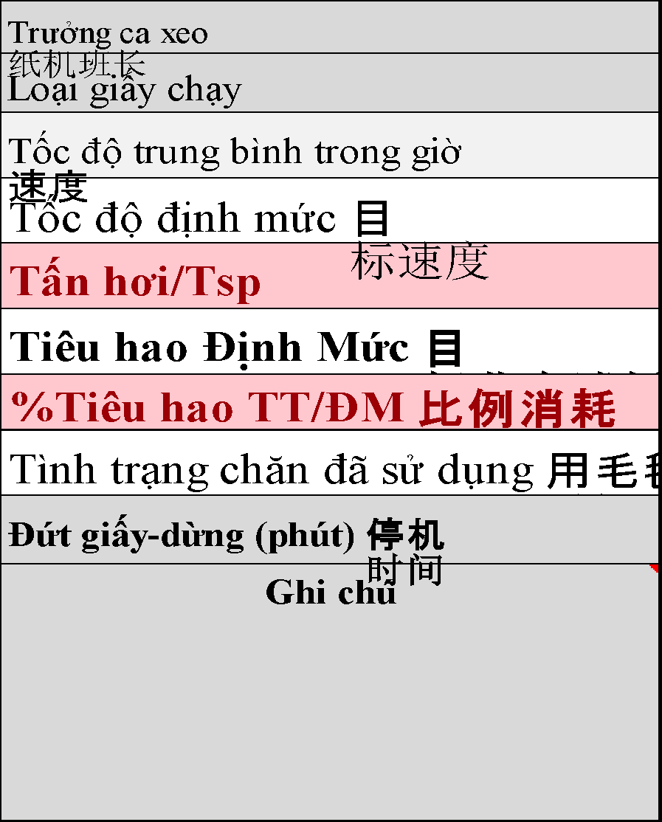
Áp tổng lò
Chỉ số đồng hồ hơi 1
Nhiệt độ đồng hồ 1
Chỉ số đồng hồ hơi 2
Nhiệt độ đồng hồ 2
Trưởng ca xeo 纸机班长
Loại giấy chạy
Tốc độ trung bình trong giờ 速度
Tốc độ định mức 目标速度
ĐL giấy
Đường hơi (1)
Đường hơi (2)
Tổng hơi (Tấn) 总蒸汽量（吨）
Sản lượng (Tấn)产量（吨）
Bột dùng (Tấn)浆用量（吨）
Tấn hơi/Tsp
Tiêu hao Định Mức 目标蒸汽消耗
%Tiêu hao TT/ĐM 比例消耗
Độ ẩm (%) 水分
Nhiệt độ PTN 热分散
Áp lực ép 1 一压
Áp lực ép 2 二压
Áp lực ép 3 三压

Lực ép keo 施胶
Nồng độ ép keo
Độ nhớt keo (cPoises)
Tình trạng chăn đã sử dụng 用毛毯时间
Đứt giấy-dừng (phút) 停机时间
Ghi chú

Tổng hơi ca 12h
Tổng sản lượng 12h
Tiêu hao ca 12h
Tiêu hao định mức ca 12h
T% tiêu hao TT/ĐM ca 12h

Tổng hơi ca 8h
Tổng hơi sản lượng ca 8h
Tiêu hao ca ca 8h
Tiêu hao định mức ca 8h
T% tiêu hao TT/ĐM ca 8h

Sheet3
Tiêu hao hơi/TSP trong tháng
STT | Định lượng | Định mức 2024
 |  |  |  |  |  | Tổng hơi
1 | M3_090 | 1.40 | MEDIUM | M3_090 | 090 | 1.85
2 | M3_095 | 1.70 |  | M3_095 | 095 | 1.85
 | M3_097 | 1.70 |  | M3_100 | 100 | 1.81
3 | M3_100 | 1.70 |  | M3_105 | 105 | 1.81
4 | M3_105 | 1.68 |  | M3_110 | 110 | 1.71
 | M3_107 | 1.68
5 | M3_110 | 1.50 |  | M3_115 | 115 | 1.71
 | M3_113 | 1.68 |  | M3_120 | 120 | 1.63
6 | M3_115 | 1.66 |  | M3_125 | 125 | 1.63
 | M3_116 | 1.66 |  | M3_130 | 130 | 1.60
7 | M3_117 | 1.66 |  | M3_135 | 135 | 1.60
8 | M3_120 | 1.66 |  | M3_140 | 140 | 1.60
9 | M3_122 | 1.66 |  | M3_145 | 145 | 1.60
10 | M3_123 | 1.66 |  | M3_150 | 150 | 1.58
11 | M3_125 | 1.66 |  | M3_155 | 155 | 1.58
12 | M3_130 | 1.66 |  | M3_160 | 160 | 1.58
 | M3_135 | 1.66 |  | M3_165 | 165 | 1.58
13 | M3_140 | 1.65 |  | M3_170 | 170 | 1.58
 | M3_145 | 1.65 |  | M3_175 | 175 | 1.58
14 | M3_150 | 1.65 |  | M3_180 | 180 | 1.58
 | M3_155 | 1.65 |  | M3_185 | 185 | 1.58
15 | M3_160 | 1.65 |  | M3_190 | 190 | 1.58
 | M3_165 | 1.65 |  | M3_195 | 195 | 1.58
16 | M3_170 | 1.65 |  | M3_200 | 200 | 1.58
 | M3_175 | 1.65 | TESTLINER | T3_090 | 090 | 1.99
17 | M3_180 | 1.62 |  | T3_095 | 095 | 1.99
 | M3_183 | 1.62 |  | T3_100 | 100 | 1.95
18 | M3_185 | 1.62 |  | T3_105 | 105 | 2.05
 | M3_190 | 1.62 |  | T3_110 | 110 | 1.85
 | M3_300 | 1.62
 | M3_240 | 1.62
 | M3_195 | 1.62 |  | T3_115 | 115 | 1.85
 | M3_215 | 1.62
19 | M3_200 | 1.62 |  | T3_120 | 120 | 1.77
20 | T3_090 | 1.92 |  | T3_125 | 125 | 1.77
21 | T3_095 | 1.92 |  | T3_130 | 130 | 1.74
 | T3_097 | 1.92 |  | T3_135 | 135 | 1.74
22 | T3_100 | 1.92 |  | T3_140 | 140 | 1.74
23 | T3_105 | 1.92 |  | T3_145 | 145 | 1.74
 | T3_S105 | 1.90
 | T3_S110 | 1.90
24 | T3_110 | 1.92 |  | T3_150 | 150 | 1.72
25 | T3_113 | 1.92 |  | T3_155 | 155 | 1.72
26 | T3_115 | 1.82 |  | T3_160 | 160 | 1.72
27 | T3_117 | 1.82 |  | T3_165 | 165 | 1.72
 | T3_118 | 1.82 |  | T3_170 | 170 | 1.72
 | T3_S120 | 1.80
28 | T3_120 | 1.80 |  | T3_175 | 175 | 1.72
29 | T3_123 | 1.80 |  | T3_180 | 180 | 1.72
30 | T3_125 | 1.80 |  | T3_185 | 185 | 1.72
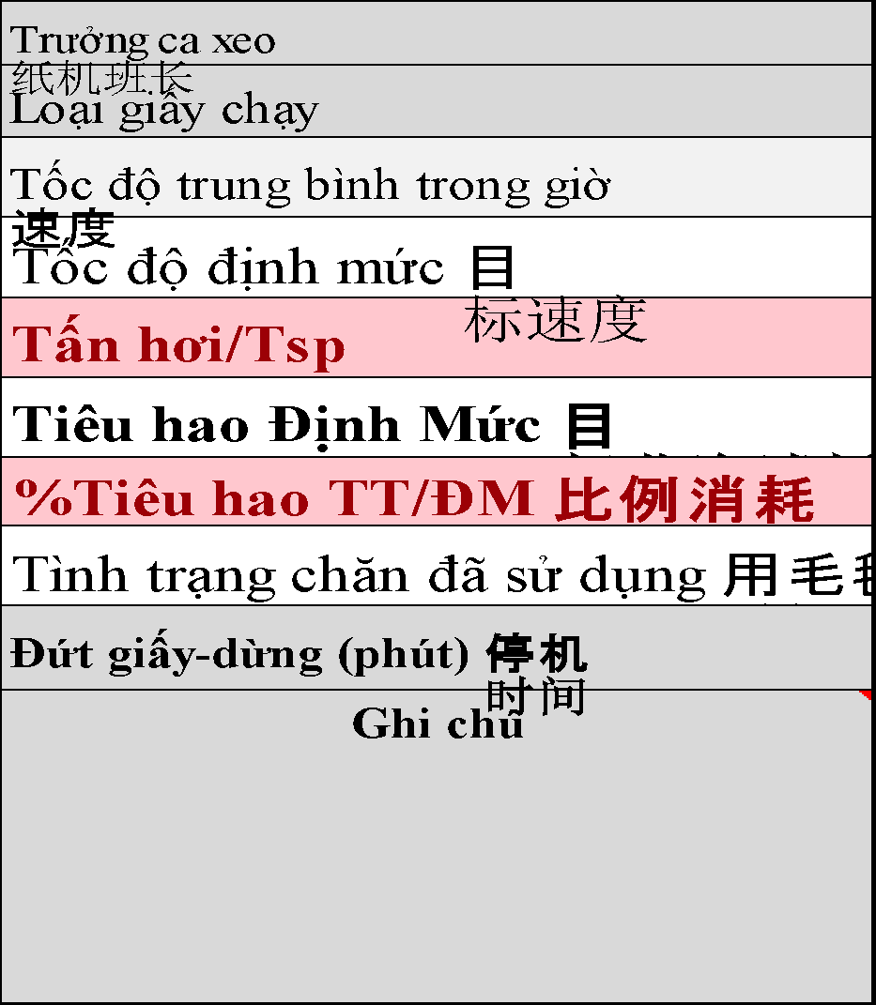
 | T3_127 | 1.80
31 | T3_130 | 1.80 |  | T3_190 | 190 | 1.72
 | T3_135 | 1.80 |  | T3_195 | 195 | 1.72
32 | T3_140 | 1.72 |  | T3_200 | 200 | 1.72
 | T3_142 | 1.72 |  | T3_220 | 220 | 1.72
33 | T3_145 | 1.72 |  | T3_250 | 250 | 1.72
 | T3_147 | 1.72
34 | T3_150 | 1.70 | T3H | T3H_125 | 125 | 1.77
 | T3_153 | 1.70
 | T3_155 | 1.70 |  | T3H_140 | 140 | 1.74
35 | T3_160 | 1.70 |  | T3H_150 | 150 | 1.72
 | T3_165 | 1.70 |  | T3H_160 | 160 | 1.72
36 | T3_170 | 1.66 |  | T3H_170 | 170 | 1.72
37 | T3_172 | 1.66 |  | T3H_200 | 200 | 1.72
 | T3_175 | 1.66 | K3N | K3N_140 | 140 | 1.72
 | T3_178 | 1.66
38 | T3_180 | 1.66 |  | K3N_150 | 150 | 1.72
 | T3_183 | 1.66 |  | K3N_160 | 160 | 1.72
 | T3_S185 | 1.86
39 | T3_185 | 1.66 |  | K3N_170 | 170 | 1.72
 | T3_S185 | 1.66
 | T3_190 | 1.66 |  | K3N_200 | 200 | 1.72
 | T3_195 | 1.66 |  | K3N_220 | 220 | 1.72
 | T3_198 | 1.66
40 | T3_200 | 1.62 |  | K3N_250 | 250 | 1.72
 | T3_205 | 1.60 |  | K3N_090 | 90 | 1.72
 | T3_210 | 1.58 |  | K3N_125 | 120 | 1.72
 | T3_H210 | 1.60
 | T3_215 | 1.56
 | T3_220 | 1.60 |  | K3N_126 | 126 | 1.72
 | T3_225 | 1.60
41 | T3_230 | 1.60 |  | K3N_110 | 110 | 1.72
 | T3_S230 | 1.86
 | T3_246 | 1.60 |  | K3NA_160 | 160 | 1.72
42 | T3_250 | 1.60 | K3 | K3_160 | 160 | 1.72
 | T3_260 |  |  | K3_200 | 200 | 1.72
 | T3_270 |  |  | K3_220 | 220 | 1.72
 | T3_280 |  |  | K3_250 | 250 | 1.72
 | T3_Tab
 | T3H_125
 | T3H_140
 | T3H_160
 | T3H_170
 | T3H_200 | 1.78
 | T3H_210 | 1.78
 | T3H_230 | 1.78
35 | K3N_100
36 | K3N_105
37 | K3N_110
38 | K3N_115
39 | K3N_120
 | K3N_126
 | K3N_140
40 | K3N_150
 | K3N_158
41 | K3N_160
42 | K3N_170
 | K3N_180
 | K3N_185
 | K3N_190
 | K3N_195
 | K3N_200
 | K3N_215
 | K3N_230
 | K3N_250
43 | K3NA_160
 | K3_090 | 1.85
 | K3_100 | 1.85
 | K3_105 | 1.85
 | K3_110 | 1.85
 | K3_115 | 1.85
 | K3_120 | 1.85
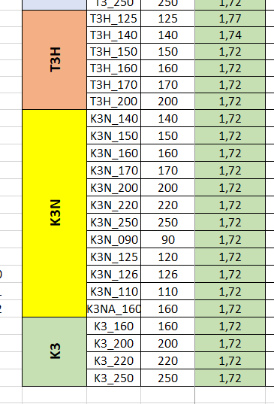
 | K3_125 | 1.85
 | K3_126 | 1.85
 | K3_130 | 1.85
 | K3_135 | 1.85
 | K3_140 | 1.85
 | K3_145 | 1.85
 | K3_150 | 1.85
 | K3_155 | 1.85
44 | K3_160 | 1.90
 | K3_165 | 1.90
 | K3_170 | 1.82
 | K3_175 | 1.82
 | K3_180 | 1.82
 | K3_185 | 1.82
 | K3_190 | 1.82
 | K3_195 | 1.82
45 | K3_200 | 1.82
 | K3_205 | 1.68
 | K3_210 | 1.68
 | K3_215 | 1.68
46 | K3_220 | 1.68
 | K3_225 | 1.68
 | K3_230 | 1.68
47 | K3_250 | 1.66
 | K3H_160 | 1.90
 | K3H_165 | 1.90
 | K3H_170 | 1.90
 | K3H_175 | 1.90
 | K3H_180 | 1.90
 | K3H_190 | 1.90
 | K3H_200 | 1.80
 | K3H_210 | 1.80
 | K3H_215 | 1.80
 | K3H_220 | 1.80
 | K3H_230 | 1.78
 | K3H_235 | 1.78
 | K3H_250 | 1.75
48 | T3L_095
49 | T3L_100
50 | T3L_170
51 | T3L_200
52 | T3L_110
53 | T3L_115
54 | T3L_120
55 | T3L_140
56 | M3L_100
57 | M3L_110
58 | M3L_125

